Instrumentbord
 | Antall sortiment |  |  |  |  |  |  |  |  |  |  | Versjon 1.6 | Dato: 12.09.2022

NB !
Selv om kalkylen viser at det ikke lønner seg å ta ut et ekstra sortiment, kan bonuser og leveranseavtaler gjøre at det likevel er lønnsomt for hele verdikjeden.
Kalkylen gjelder bare normalsortiment. Sortiment av små eller korte dimensjoner, eller lange lengder, er dyrere å ta ut.
Når det blir bratt skaper mange sortiment økt tidsforbruk også for hogstmaskina; - vanskelig å legge fra seg.
Ta ikke ut sortiment som gir mindre enn 15 m³ totalt. Da oppstår det som regel pristrekk på tømmeret.
Lønner det seg å ta ut 1 sortiment til?

Hvorfor mange sortiment: |  |  |  |  |  |  |  | Dette er kostnadsdriverne:
─ Gi industrien tømmeret de trenger |  |  |  |  |  |  | ─ Lessing: - sortimentet skal holdes adskilles på lassbæreren
─ Ta ut særlig verdifulle sortiment |  |  |  |  |  |  | ─ Sortimentet kjøres i blandingslass eller sortimentsrent; . - avhengig av mengde og avstand
─ Øke verdien på tømmerpartiet
─ Øke skogeiers netto |  |  |  |  |  |  | ─ Avlessing; - sortimentet krever egen lunne og ekstra plass

Forutsetninger

Neste sortiment vil utgjøre |  |  |  | 7% | av volumet |  |  |  | Lassbærer timekostnad: | i | 1250 | kr pr G15-time

 |  | Pris på nytt sortiment: |  | 600 | kr/m³ |  |  |  | Type velteplass: | i | enkeltsidig

"Stjeler" volum fra sortiment med pris: |  |  | i | 540 | kr/m³ |  | Kjøreforhold på velteplassen: |  |  | i | middels gode
 |  |  |  | ,

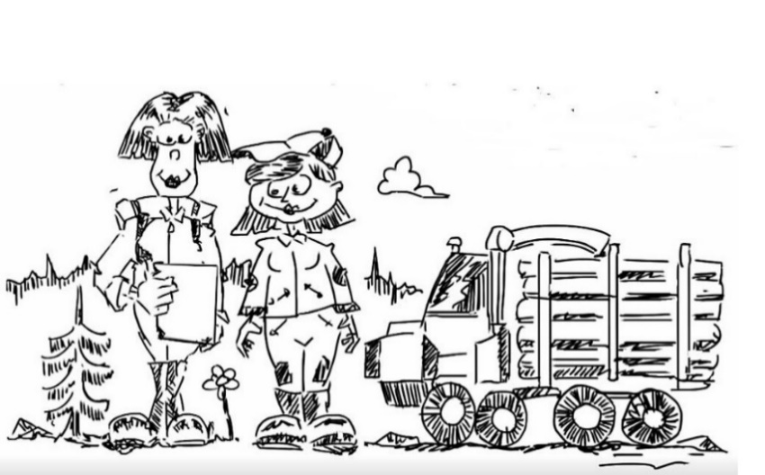
 |  |  |  |  |  | Lønnsomhet
 |  |  |  |  |  | Økt tømmerverdi: |  |  |  | 4.20 |  | kr/m³

 |  |  |  |  |  | Økt driftskostnad |  |  |  | 3.44 |  | kr/m³

Vi ønsker å gjøre denne kalkulatoren bedre. Har du kommentarer; - send dem til post@skogkurs.no. |  |  |  |  |  |  |  |  |  |  | Del denne siden:

Kalkulatoren er lagd av Skogkurs i prosjektet "Opplæringspakke i kostnadskalkulasjon" og finansiert av Landbrukets utviklingsfond. En mer fullstendig kalkulator (Excel-basert) kan lastes ned fra Skogkurs's hjemmeside "Produktivitets- og kostnadskalkulator".

